Sheet1
부품 사양서 |  |  |  |  |  | 품목 | Transformer |  | 부품 사양서 |  | 품목 | Transformer | 부품 사양서 | 품목 | Transformer
 |  |  |  |  |  | 품명 | PP-T01 |  |  |  | 품명 | PP-T01 |  | 품명 | PP-T01
 |  |  |  |  |  | 작성 일자 | 2019.03.06 |  |  |  | 작성 일자 | 2019.03.06 |  | 작성 일자 | 2019.03.06

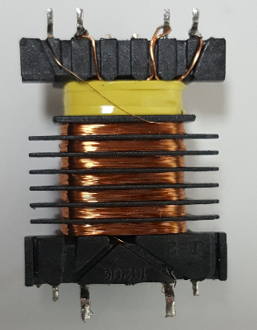
⑨
①
⑧
⑥
⑤
②
<< 규격 및 정격 >> |  |  |  |  |  |  |  |  | 구성품 |  |  |  | Transformer 제작 순서
항목 | 품명 | 규격 |  | 비고 |  |  |  |  |  | CORE, Bobbin, NOMEX |  |  | 1) 1차측 권선 작업 후 절연 테이프 2-turn 작업 후 2차측 권선 작업
1 | CORE | EFD1820
2 | BOBBIN | EFD1820G 8F
3 | TAPE | 테프론
4 | WIRE 1 | 0.25Ø
5 | WIRE 2 | 0.25Ø
6 | WIRE 3 | 0.06Ø
7 | 절연지 | NOMEX
8 | 함침 | 몰딩용 에폭시 EM-3020

<< 권선방법>>
항목 | WIRE | PIN NO | 권선수 |  | INDUCTANCE |  |  | 비고
W1 | UEW 0.25Ø x1 | 5 → 2 | 5T
W2 | UEW 0.25Ø x1 | 5 → 6 | 5T |  |  |  |  |  |  |  |  |  | 2) LOMEX 추가 후 Core 결합
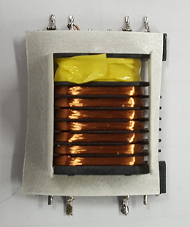
W3 | UEW 0.06Ø x1 | 8 → 1 | 1610T |  | 3.5H±20%@1KHz |  |  | LAYER 230T
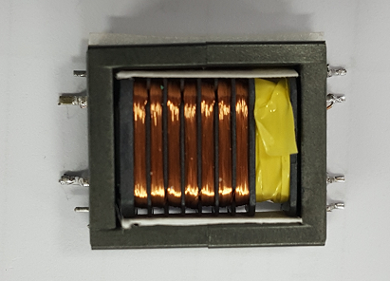
 |  |  |  |  |  |  |  |  | NOMEX 제작용 참조 도면

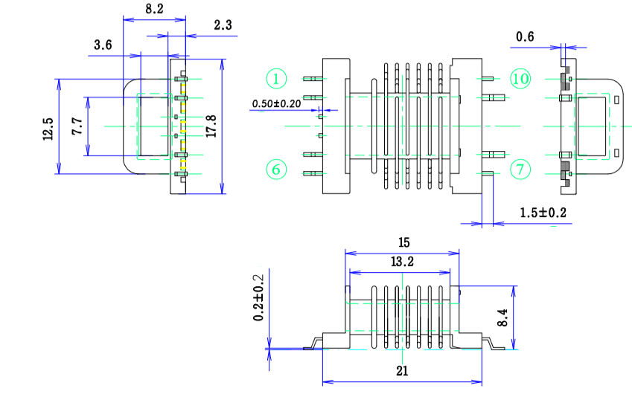
<< 회로 >>
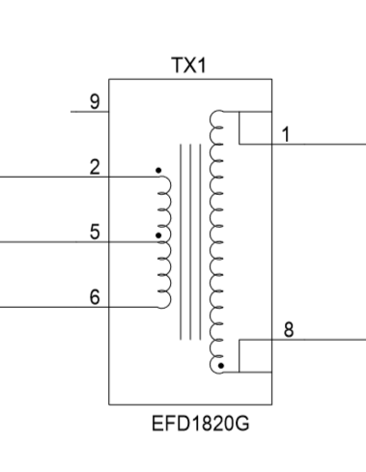
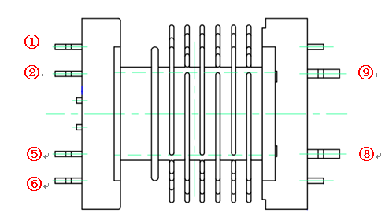

 |  |  |  |  |  |  |  |  |  |  |  |  | 3) 절연 테이프로 Core 고정
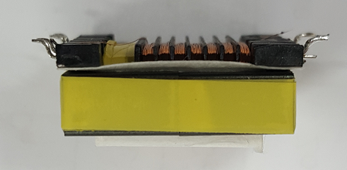

<< 작업시 주의 사항>>
1. W1,W2 권선 작업 후 절연 테이프로 절연시킨 후 W3를 작업한다.
2. NOMEX 작업
3. PCB에 Trans 납땜 및 Cover 작업 후 몰딩

